Datos personales
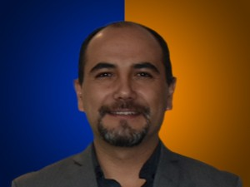

Nombres: | Juan Cristobal
Apellidos: | Lloret Valdivieso
Facebook: | https://www.facebook.com/JotaLloretV
Twitter: | @jotalloretv
Descripción: | Asambleísta por la Provincia de Azuay

